Worksheet
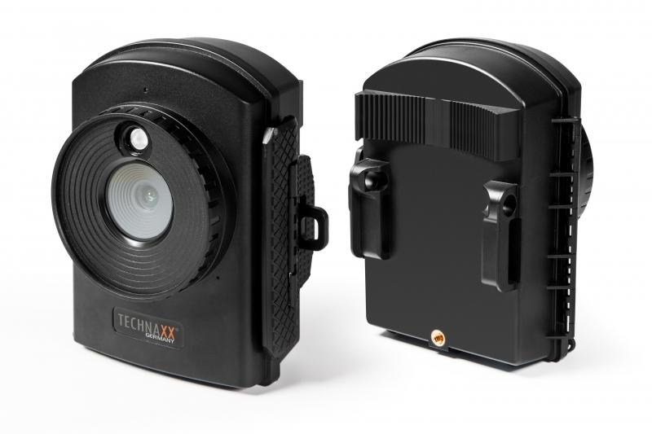
Technaxx Full HD Zeitraffer-Kamera TX-164

Artikelnummer | 4922 |  | VE | 12
EAN | 4260358124193 |  | Stück pro Palette | 288
Zollnummer | 85258100 |  | Lagen Pro Palette | 6

Abmessungen - Artikel
Länge(cm) | Breite(cm) | Höhe(cm) | Gewicht(g)
12 | 8 | 14 | 322

Abmessungen - Artikelverpackung
Länge(cm) | Breite(cm) | Höhe(cm) | Leergewicht(g) | Gewicht(g) Artikel+Verpackung
24 | 14.4 | 9.3 | 157 | 1140

Abmessungen - VE Karton (Masterkarton)
Länge(cm) | Breite(cm) | Höhe(cm) | Gewicht(g)
50 | 30.6 | 30 | 14220

Verpackung - Bestandteile
Rest Zubehör (g) | Papier/Pappe (g) | Styropor (g) | Kunstst. Hohlkörper(g) | Kunstst. Folien(g) | Materialverbunde (g)
286 | 99 | 0 | 0 | 8 | 0

Batterie- / Akkuinformationen
Batterie-benötigt | Batterie enthalten | Batterie-Typ | Batterie-System(Art)
Ja | Ja | Mignon-Batterie AA | Al-Mn - Alkali-Batterie
Anzahl(stk.) | Gewicht/Stk.(g) | Energiedichte(WH/Kg) | Leistung(WH)
12 | 23 | 0 | 0

Lithium Baterie
Energiegehalt | Gewicht (Kg)
0 | 2.3

Weiterführende Informationen
Technaxx Reseller Portal

